Русский
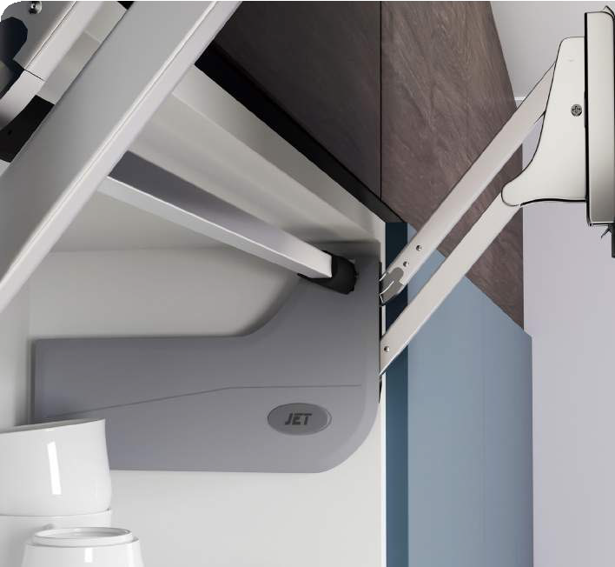
Механизм параллельного подъема двери JET 129
Рекомендации по подбору
Модель | Подбор по весу фасада
 | Длина штанги（мм) | Высота фасада-KH(мм) | Min. Вес (кг) | Max. Вес(кг)
M129L.400GR | 160 | 350-400 | 2.50 | 4.00
M129M.500GR | 210 | 400-500 | 3.50 | 6.00
M129M.600GR | 240 | 500-600 | 5.50 | 7.80
Высота фасада: 350-600 мм Ширина фасада: 600-1200мм Толщина фасада: 16/18/22/26/28мм Min глубина фасада = 290 мм

Калькулятор подбора
 | Толщина фасада (мм) | Ширина фасада (мм) | Высота фасада (мм) | Вес фасада (кг) | Результат подбора по весу
МДФ |  |  |  | 0 | введите данные
ДСП |  |  |  | 0 | введите данные
Стекло |  |  |  | 0 | введите данные

